Polska a UE
Średnie miesięczne ceny skupu mleka surowego

Dane Komisji Europejskiej

KRAJ | I | II | III | IV | V | VI | VII | VIII | IX | X | XI | XII | I-2005 | II | III | IV | V | VI | VII | VIII | IX | X | XI | XII | I-16 | II | III | IV | V | VI | VII | VIII | IX | X | XI | XII | I-17 | II | III | IV | V | VI | VII | VIII | IX | X | XI | XII | I-18 | II | III | IV
Francja | 29.220 | 29.040 | 27.180 | 24.740 | 25.750 | 26.440 | 28.420 | 30.560 | 30.770 | 30.400 | 30.160 | 29.770 | 30.840 | 30.260 | 28.460 | 26.590 | 26.180 | 26.720 | 28.190 | 30.520 | 32.650 | 32.4 | 32.5 | 32.1 | 29.1 | 28.9 | 28.0 | 28.4 | 28.8 | 28.7 | 28.4 | 29.4 | 30.2 | 31.6 | 32.3 | 32.7 | 34.2 | 33.3 | 30.5 | 33.6 | 32.4 | 32.3 | 34.0 | 35.0 | 36.6 | 36.2 | 36.4 | 36.0 | 35.3 | 35.0 | 33.9 | 32.3
Niemcy | 28.640 | 28.120 | 27.710 | 27.650 | 27.990 | 27.780 | 27.870 | 28.440 | 29.690 | 30.990 | 31.500 | 30.520 | 27.250 | 26.750 | 26.450 | 26.300 | 26.150 | 26.320 | 26.350 | 26.700 | 28.770 | 34.4 | 34.7 | 34.4 | 28.9 | 28.1 | 27.3 | 25.7 | 24.0 | 23.2 | 23.4 | 24.3 | 26.4 | 30.4 | 33.1 | 33.7 | 34.1 | 34.0 | 33.6 | 33.5 | 33.8 | 34.4 | 35.9 | 37.4 | 39.4 | 40.3 | 40.5 | 40.0 | 36.8 | 34.9 | 34.2 | 33.0
Polska |  |  |  |  | 16.900 | 20.700 | 22.000 | 22.230 | 22.800 | 23.400 | 24.700 | 25.500 | 26.620 | 26.410 | 25.800 | 25.190 | 24.910 | 23.950 | 23.970 | 24.590 | 24.970 | 28.9 | 30.1 | 29.8 | 26.1 | 25.6 | 25.7 | 24.4 | 23.3 | 23.1 | 23.3 | 25.0 | 26.4 | 28.3 | 29.6 | 30.7 | 30.2 | 30.6 | 30.5 | 30.7 | 31.0 | 31.3 | 31.6 | 32.6 | 33.7 | 34.8 | 36.0 | 36.1 | 34.0 | 33.0 | 32.4 | 32.0
Słowacja | 22.510 | 22.790 | 22.970 | 23.010 | 22.260 | 22.610 | 22.680 | 22.610 | 22.870 | 23.350 | 23.880 | 24.430 | 25.110 | 25.110 | 25.280 | 24.530 | 24.610 | 24.290 | 23.730 | 24.180 | 24.370 | 29.3 | 29.9 | 30.6 | 27.5 | 26.8 | 25.9 | 24.7 | 23.7 | 23.2 | 23.1 | 23.4 | 24.2 | 25.8 | 27.1 | 28.3 | 29.2 | 29.5 | 29.5 | 29.8 | 29.9 | 30.0 | 30.5 | 30.9 | 32.0 | 33.1 | 33.6 | 34.0 | 33.7 | 33.0 | 32.4 | 30.9
Czechy | 24.140 | 24.010 | 24.130 | 24.420 | 24.990 | 24.990 | 25.120 | 25.120 | 25.370 | 25.780 | 26.460 | 27.220 | 27.560 | 27.630 | 27.360 | 27.160 | 27.000 | 26.620 | 26.010 | 26.210 | 27.000 | 27.6 | 31.2 | 31.0 | 26.4 | 25.5 | 24.5 | 23.6 | 22.5 | 22.0 | 22.0 | 22.3 | 23.1 | 24.4 | 25.7 | 27.0 | 28.0 | 28.8 | 29.3 | 29.9 | 30.4 | 31.0 | 31.5 | 31.6 | 33.1 | 34.7 | 35.2 | 35.4 | 34.5 | 33.8 | 32.8 | 32.1
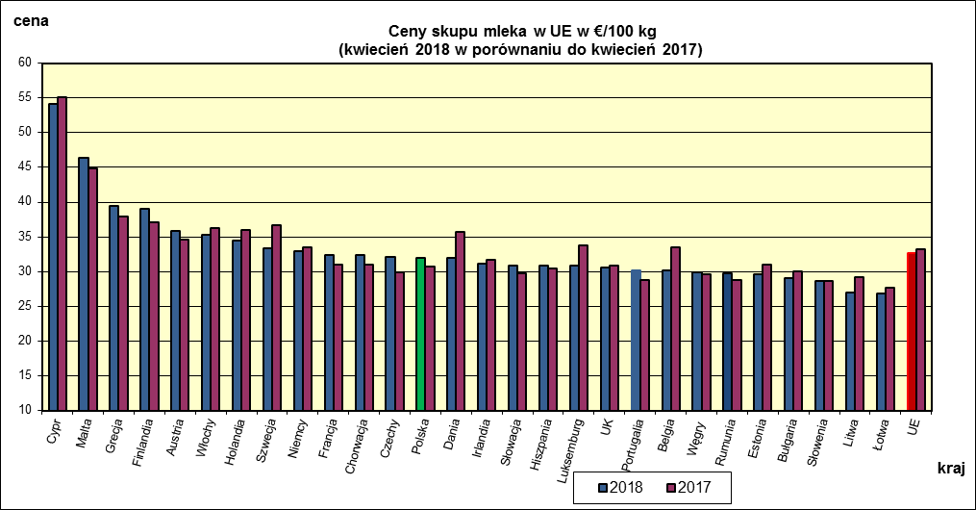
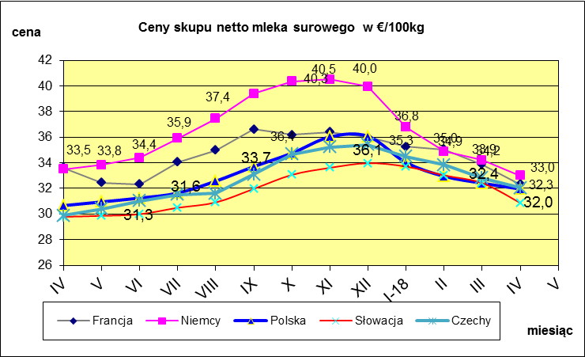
 | dane wstępne |  |  |  |  |  |  |  |  |  |  |  |  |  |  |  |  |  |  |  |  |  | IV-2018 | IV-2017
 |  |  |  |  |  |  |  |  |  |  |  |  |  |  |  |  |  |  |  |  |  | Cypr | 54.09 | 55.12
 |  |  |  |  |  |  |  |  |  |  |  |  |  |  |  |  |  |  |  |  |  | Malta | 46.35 | 44.87
 |  |  |  |  |  |  |  |  |  |  |  |  |  |  |  |  |  |  |  |  |  | Grecja | 39.4 | 37.96
 |  |  |  |  |  |  |  |  |  |  |  |  |  |  |  |  |  |  |  |  |  | Finlandia | 39 | 37.08
 |  |  |  |  |  |  |  |  |  |  |  |  |  |  |  |  |  |  |  |  |  | Austria | 35.81 | 34.58
 |  |  |  |  |  |  |  |  |  |  |  |  |  |  |  |  |  |  |  |  |  | Włochy | 35.24 | 36.32
 |  |  |  |  |  |  |  |  |  |  |  |  |  |  |  |  |  |  |  |  |  | Holandia | 34.5 | 36
 |  |  |  |  |  |  |  |  |  |  |  |  |  |  |  |  |  |  |  |  |  | Szwecja | 33.29 | 36.7
 |  |  |  |  |  |  |  |  |  |  |  |  |  |  |  |  |  |  |  |  |  | Niemcy | 32.99 | 33.49
 |  |  |  |  |  |  |  |  |  |  |  |  |  |  |  |  |  |  |  |  |  | Francja | 32.33 | 31.06
 |  |  |  |  |  |  |  |  |  |  |  |  |  |  |  |  |  |  |  |  |  | Chorwacja | 32.33 | 31.06
 |  |  |  |  |  |  |  |  |  |  |  |  |  |  |  |  |  |  |  |  |  | Czechy | 32.05 | 29.88
 |  |  |  |  |  |  |  |  |  |  |  |  |  |  |  |  |  |  |  |  |  | Polska | 31.96 | 30.66
 |  |  |  |  |  |  |  |  |  |  |  |  |  |  |  |  |  |  |  |  |  | Dania | 31.95 | 35.76
 |  |  |  |  |  |  |  |  |  |  |  |  |  |  |  |  |  |  |  |  |  | Irlandia | 31.08 | 31.66
 |  |  |  |  |  |  |  |  |  |  |  |  |  |  |  |  |  |  |  |  |  | Słowacja | 30.87 | 29.79
 | Ceny sprzedaży netto odtłuszczonego mleka w proszku i masła ekstra w blokach*. |  |  |  |  |  |  |  |  |  |  |  |  |  |  |  |  |  |  |  |  | Hiszpania | 30.87 | 30.39
 |  |  |  |  |  |  |  |  |  |  |  |  |  |  |  |  |  |  |  |  |  | Luksemburg | 30.81 | 33.81
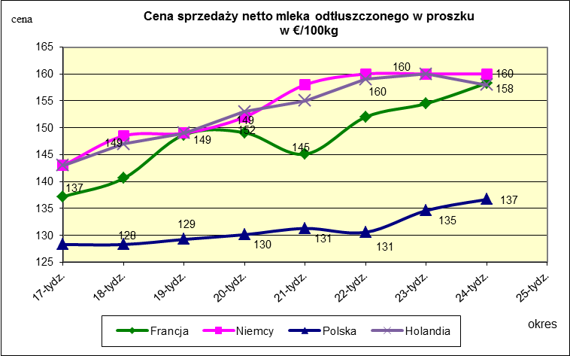
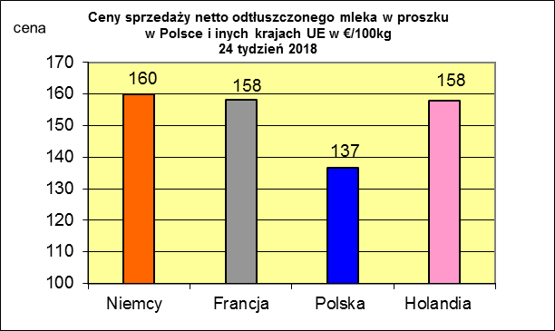
 |  |  |  |  |  |  |  |  |  |  |  |  |  |  |  |  |  |  |  |  |  | UK | 30.53 | 30.81
 |  |  |  |  |  |  |  |  |  |  |  |  |  |  |  |  |  |  |  |  |  | Portugalia | 30.18 | 28.72
 |  |  |  |  |  |  |  |  |  |  |  |  |  |  |  |  |  |  |  |  |  | Belgia | 30.17 | 33.44
 |  |  |  |  |  |  |  |  |  |  |  |  |  |  |  |  |  |  |  |  |  | Węgry | 29.91 | 29.62
 |  |  |  |  |  |  |  |  |  |  |  |  |  |  |  |  |  |  |  |  |  | Rumunia | 29.68 | 28.79
 |  |  |  |  |  |  |  |  |  |  |  |  |  |  |  |  |  |  |  |  |  | Estonia | 29.64 | 31.06
 |  |  |  |  |  |  |  |  |  |  |  |  |  |  |  |  |  |  |  |  |  | Bułgaria | 29.12 | 30
 |  |  |  |  |  |  |  |  |  |  |  |  |  |  |  |  |  |  |  |  |  | Słowenia | 28.58 | 28.66
 |  |  |  |  |  |  |  |  |  |  |  |  |  |  |  |  |  |  |  |  |  | Litwa | 26.93 | 29.23
 |  |  |  |  |  |  |  |  |  |  |  |  |  |  |  |  |  |  |  |  |  | Łotwa | 26.83 | 27.73
 |  |  |  |  |  |  |  |  |  |  |  |  |  |  |  |  |  |  |  |  |  | UE | 32.62 | 33.17

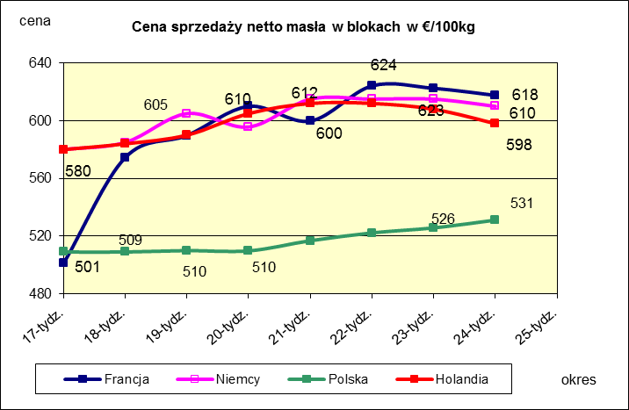
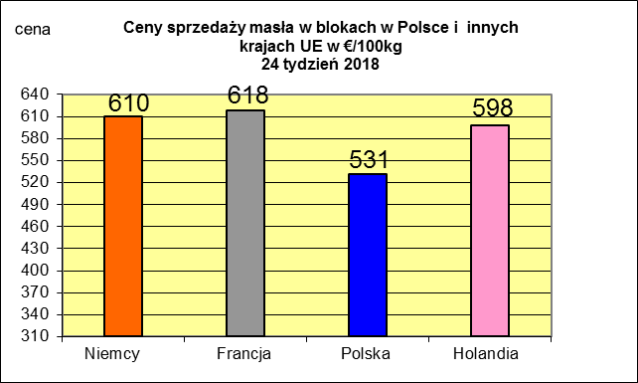
 |  |  |  |  |  |  |  |  |  |  |  |  |  |  |  |  |  |  |  |  |  |  | 2017r. | 2016r.
 |  |  |  |  |  |  |  |  |  |  |  |  |  |  |  |  |  |  |  |  |  | Cypr | 55.88 | 56
 |  |  |  |  |  |  |  |  |  |  |  |  |  |  |  |  |  |  |  |  |  | Grecja | 38.79 | 38.65
 |  |  |  |  |  |  |  |  |  |  |  |  |  |  |  |  |  |  |  |  |  | Holandia | 37.96 | 28.38
 |  |  |  |  |  |  |  |  |  |  |  |  |  |  |  |  |  |  |  |  |  | Szwecja | 37.94 | 30.7
 |  |  |  |  |  |  |  |  |  |  |  |  |  |  |  |  |  |  |  |  |  | Finlandia | 37.63 | 37.2
 |  |  |  |  |  |  |  |  |  |  |  |  |  |  |  |  |  |  |  |  |  | Austria | 37.34 | 31.17
 |  |  |  |  |  |  |  |  |  |  |  |  |  |  |  |  |  |  |  |  |  | Włochy | 37.02 | 31.99
 |  |  |  |  |  |  |  |  |  |  |  |  |  |  |  |  |  |  |  |  |  | Dania | 36.79 | 28.68
 |  |  |  |  |  |  |  |  |  |  |  |  |  |  |  |  |  |  |  |  |  | Irlandia | 36.42 | 28.1
 |  |  |  |  |  |  |  |  |  |  |  |  |  |  |  |  |  |  |  |  |  | Niemcy | 36.41 | 27.38
 |  |  |  |  |  |  |  |  |  |  |  |  |  |  |  |  |  |  |  |  |  | Luksemburg | 35.42 | 28
 |  |  |  |  |  |  |  |  |  |  |  |  |  |  |  |  |  |  |  |  |  | Belgia | 35.05 | 26.7
 |  |  |  |  |  |  |  |  |  |  |  |  |  |  |  |  |  |  |  |  |  | Francja | 34.4 | 30.18
 |  |  |  |  |  |  |  |  |  |  |  |  |  |  |  |  |  |  |  |  |  | Estonia | 32.68 | 23.76
 |  |  |  |  |  |  |  |  |  |  |  |  |  |  |  |  |  |  |  |  |  | Polska | 32.37 | 25.96
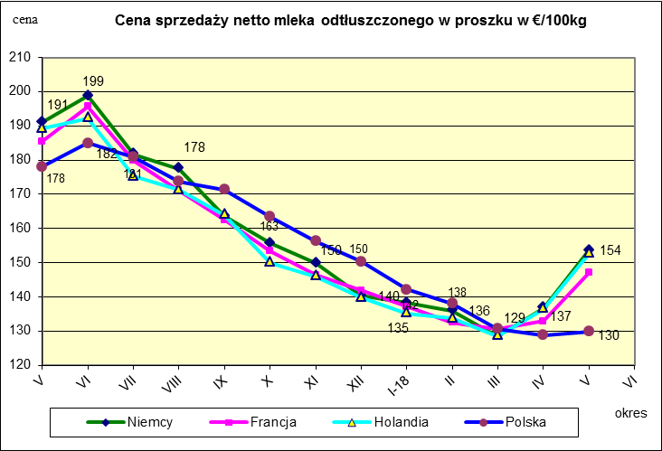
 |  |  |  |  |  |  |  |  |  |  |  |  |  |  |  |  |  |  |  |  |  | UK | 31.89 | 27.18
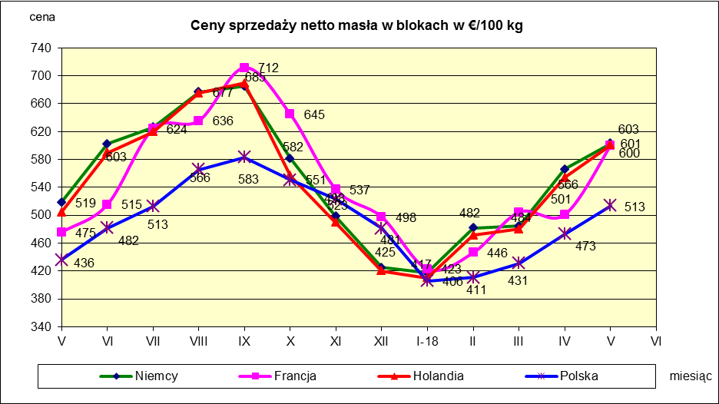
 |  |  |  |  |  |  |  |  |  |  |  |  |  |  |  |  |  |  |  |  |  | Czechy | 31.59 | 24.08
 |  |  |  |  |  |  |  |  |  |  |  |  |  |  |  |  |  |  |  |  |  | Słowacja | 30.99 | 25.31
 |  |  |  |  |  |  |  |  |  |  |  |  |  |  |  |  |  |  |  |  |  | Hiszpania | 30.96 | 29.12
 |  |  |  |  |  |  |  |  |  |  |  |  |  |  |  |  |  |  |  |  |  | Litwa | 30.61 | 21.72
 |  |  |  |  |  |  |  |  |  |  |  |  |  |  |  |  |  |  |  |  |  | Węgry | 30.48 | 23.8
 |  |  |  |  |  |  |  |  |  |  |  |  |  |  |  |  |  |  |  |  |  | Słowenia | 30.32 | 25.28
 |  |  |  |  |  |  |  |  |  |  |  |  |  |  |  |  |  |  |  |  |  | Łotwa | 29.76 | 21.63
 |  |  |  |  |  |  |  |  |  |  |  |  |  |  |  |  |  |  |  |  |  | Portugalia | 29.68 | 27.77
 |  |  |  |  |  |  |  |  |  |  |  |  |  |  |  |  |  |  |  |  |  | Rumunia | 29.19 | 25.66
 |  |  |  |  |  |  |  |  |  |  |  |  |  |  |  |  |  |  |  |  |  | UE | 34.86 | 28.46

*Źródło:clal.it, FranceAgriMer, prodzuivel.nl

Średnie mies. 2016-2018
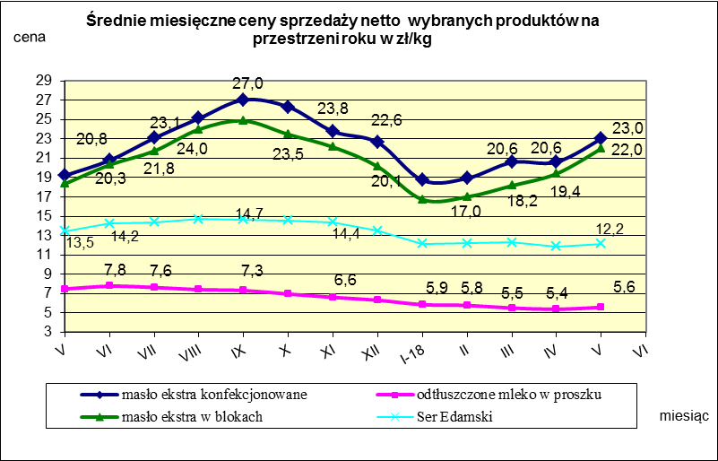

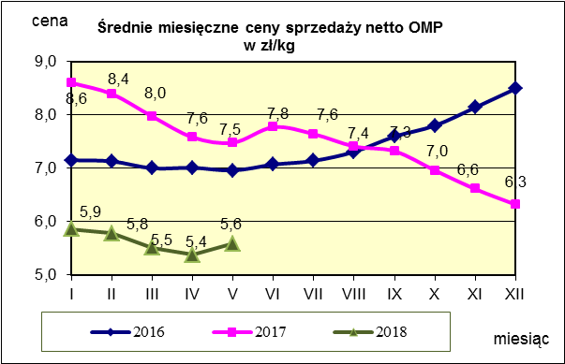
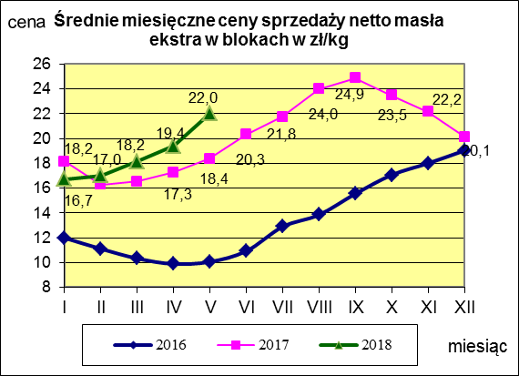
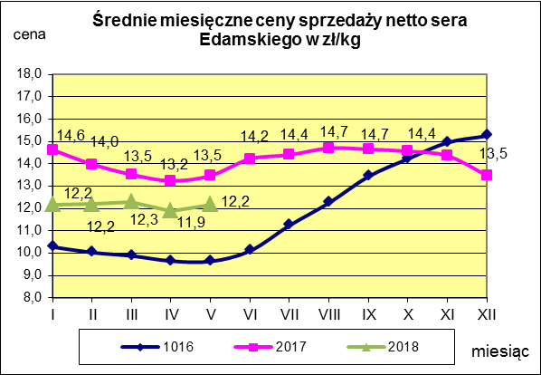

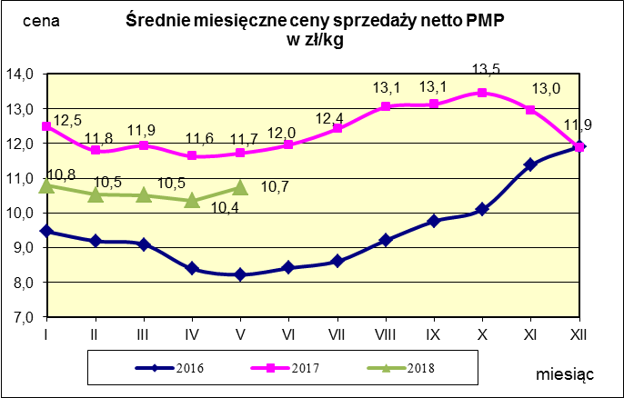
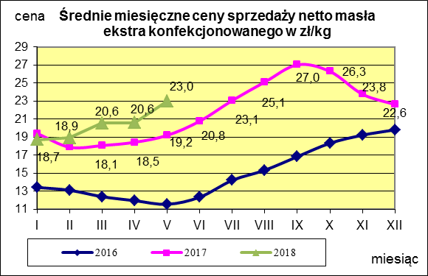
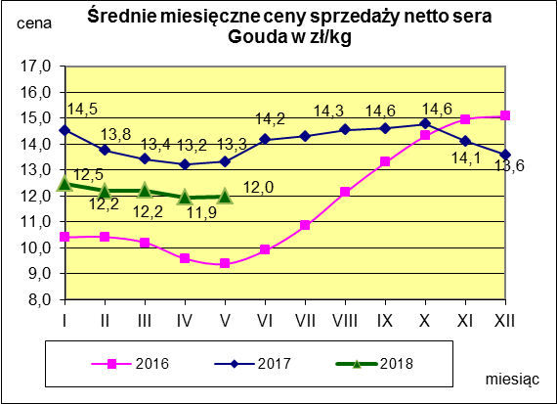

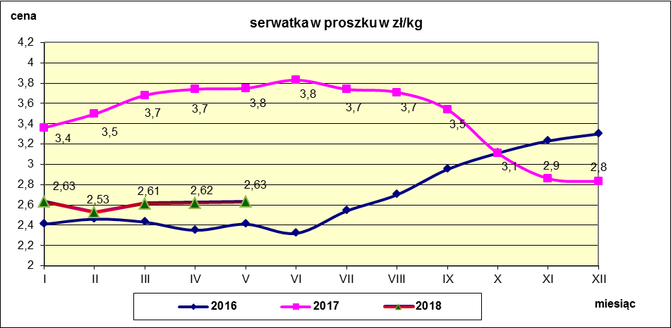

mleko do skupu
ŚREDNIA WAŻONA CENA SKUPU MLEKA ( NETTO) O STANDARDOWYCH PARAMETRACH (d. KL. EKSTRA) w zł/100kg

 |  |  | TOWAR |  | POLSKA
 |  |  |  |  | Cena [zł/100kg] |  | Miesięczna. zmiana ceny
 |  |  |  |  | maj | kwiecień
 |  |  | Mleko surowe do skupu o standardowych parametrach |  | 131.33 | 134.00 | -2.0

TOWAR | MAKROREGION
 | PÓŁNOCNY |  |  | CENTRALNY |  |  | POŁUDNIOWO-WSCHODNI |  |  | ZACHODNI
 | Cena [zł/100kg] |  | Miesięczna zmiana | Cena [zł/100kg] |  | Miesięczna zmiana | Cena [zł/100kg] |  | Miesięczna zmiana | Cena [zł/100kg] |  | Miesięczna zmiana
 | maj | kwiecień | ceny [%] | maj | kwiecień | ceny [%] | maj | kwiecień | ceny [%] | maj | kwiecień | ceny [%]
Mleko surowe do skupu o standardowych parametrach | 137.14 | 139.90 | -2.0 | 122.84 | 125.73 | -2.3 | 125.59 | 128.10 | -2.0 | 124.55 | 127.21 | -2.1

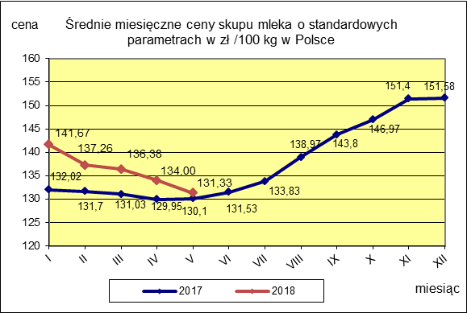

 |  |  |  |  |  |  | POLSKA
 |  |  |  |  |  | TOWAR | maj 2018 | maj 2017 | maj 2016 | Zmiana ceny [%] w 2018r. w stos. do lat:
 |  |  |  |  |  |  |  |  |  | 2017r. | 2016r.
 |  |  |  |  |  | Mleko o standardowych parametrach | 131.33 | 130.10 | 102.76 | 0.9 | 27.8

